Лист1
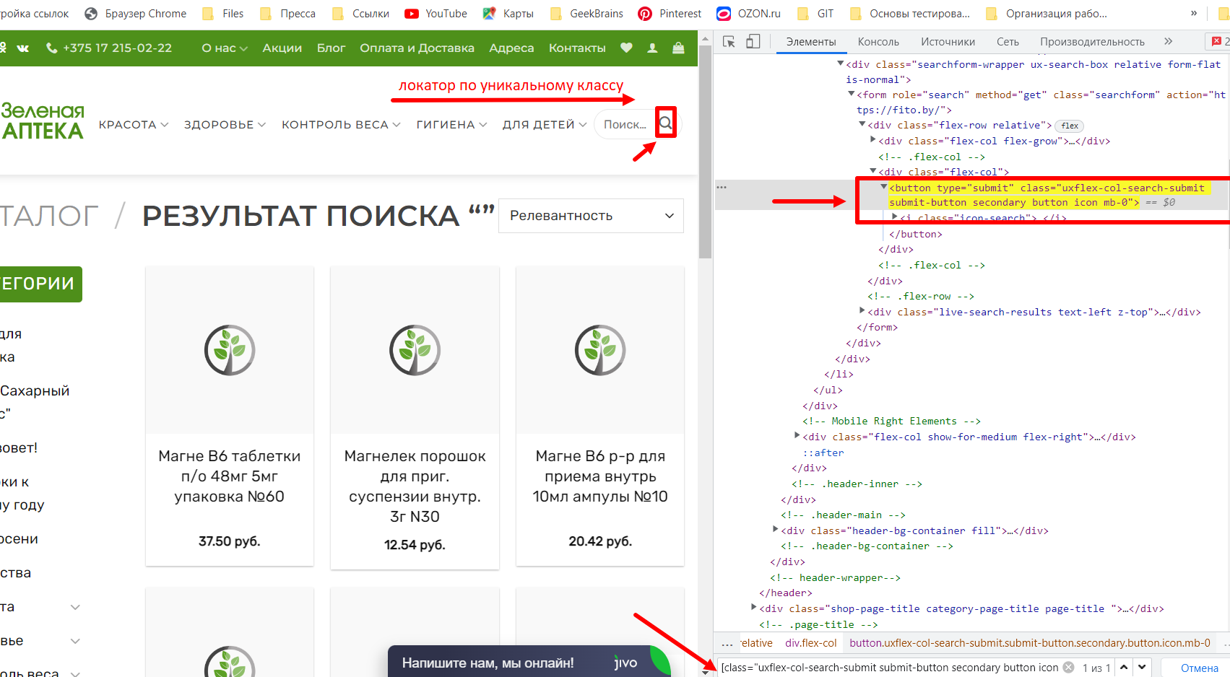
Построение локатора для иконки "Контроль веса"

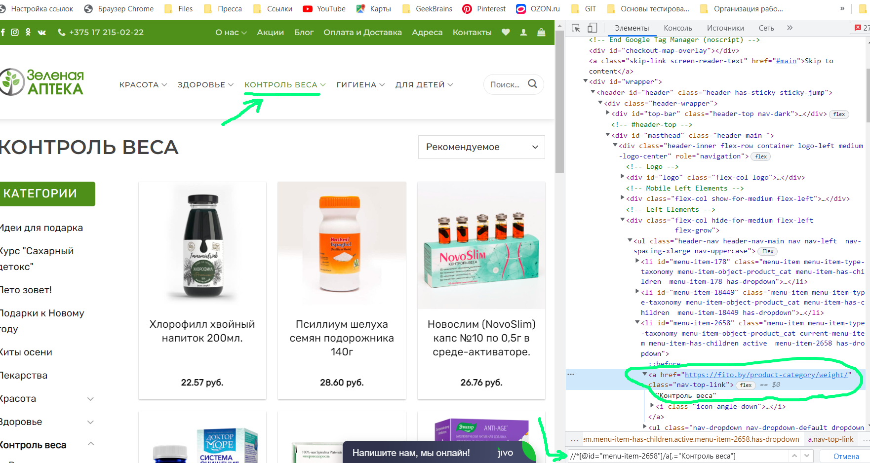

Построение локатора для иконки Лупа

